Màn đăng nhập
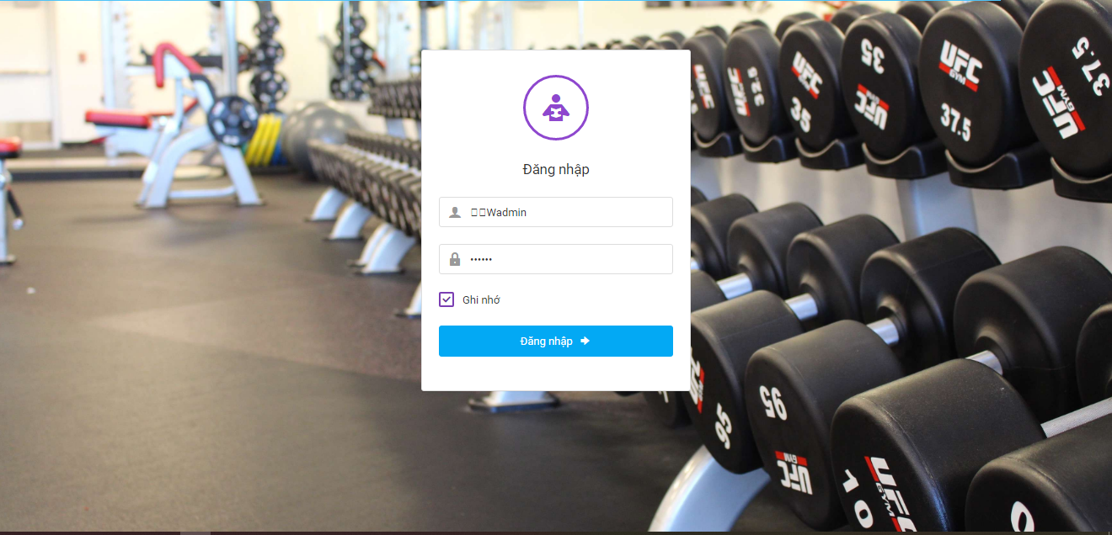

Nền?????????????

Home
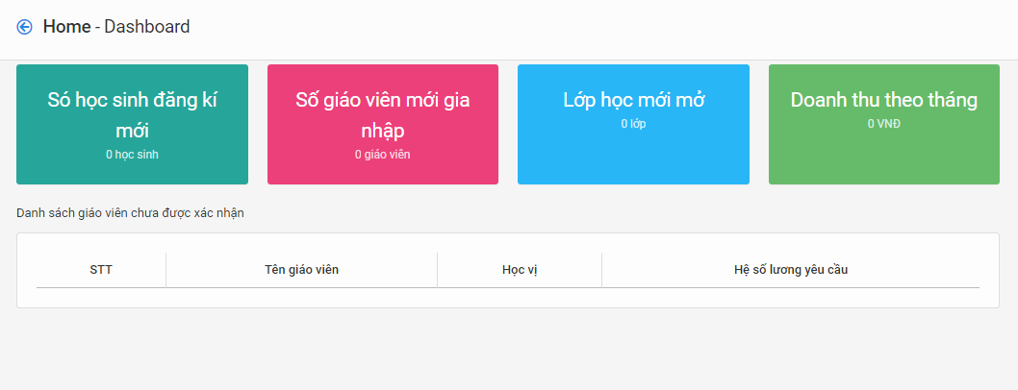

Fontsize cho nhỏ đi
Cái list ở dưới là cái gì thế? Thấy có giáo viên mà sao ở đây k có list

Danh sách môn học
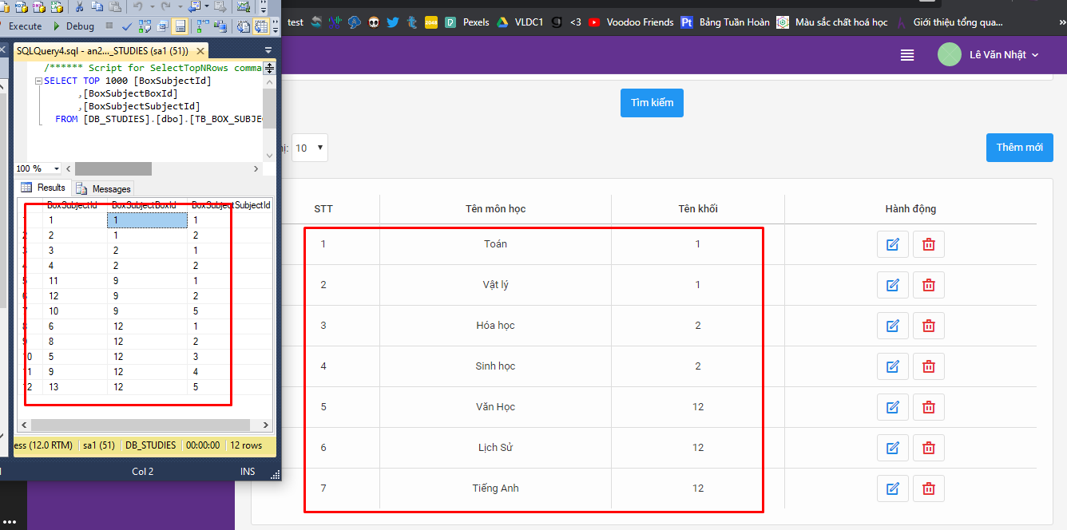
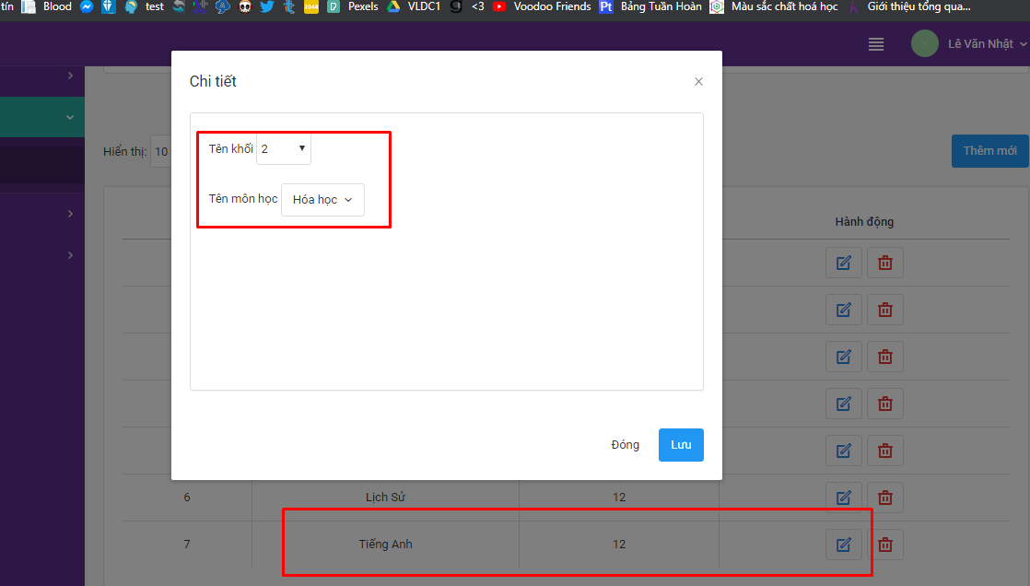

DB có 12 bản ghi - chỉ hiển thị 7 bản ghi, chưa phân trang | Click vào cái sửa thì thông tin pải hiển thị giống cái kia chứ
Chưa add thêm được | Chưa sửa dk
 | Chưa xóa dk

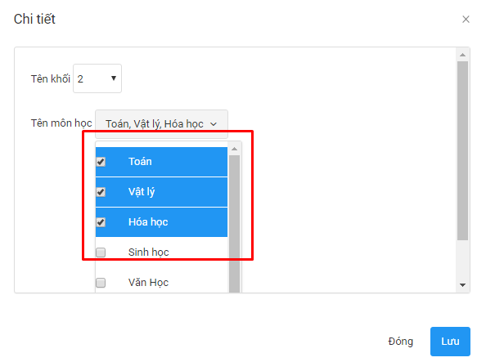

Thế này thì add 3 môn 1 lúc à :o

Danh sách lớp
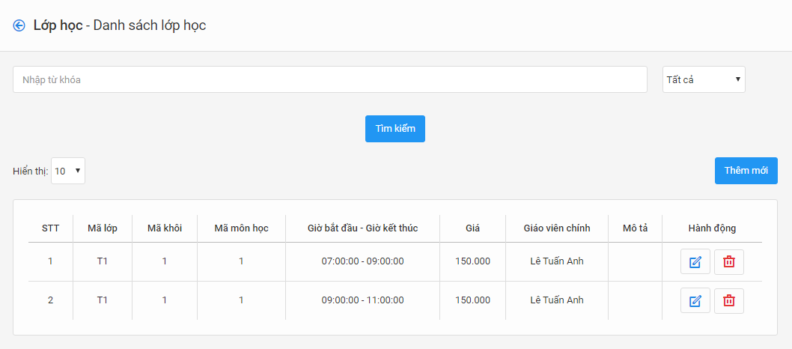

Chưa thêm/sửa/xóa lớp được
Chưa add học sinh vào lớp được

Cách tính lương
Sai sai

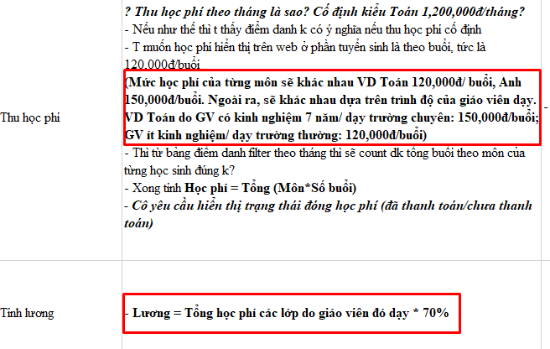
 | T mô tả tnay mà, tức là bh có thể giá sẽ cố định theo môn VD là 120.000
 | GV A có hệ số là 1 thì môn do GV A dạy sẽ là 120.000
 | GV B có hệ số là 1.5 thì môn do GV B dạy sẽ là 180.000
 | Còn lương sẽ cố định là 70% tổng học phí
 | Như thế thì hệ số lương sẽ rơi vào khoảng từ 1 - 2 (VD 1.2 1.4 1.5 1.7 1.8)

